Chi tiết địa chất
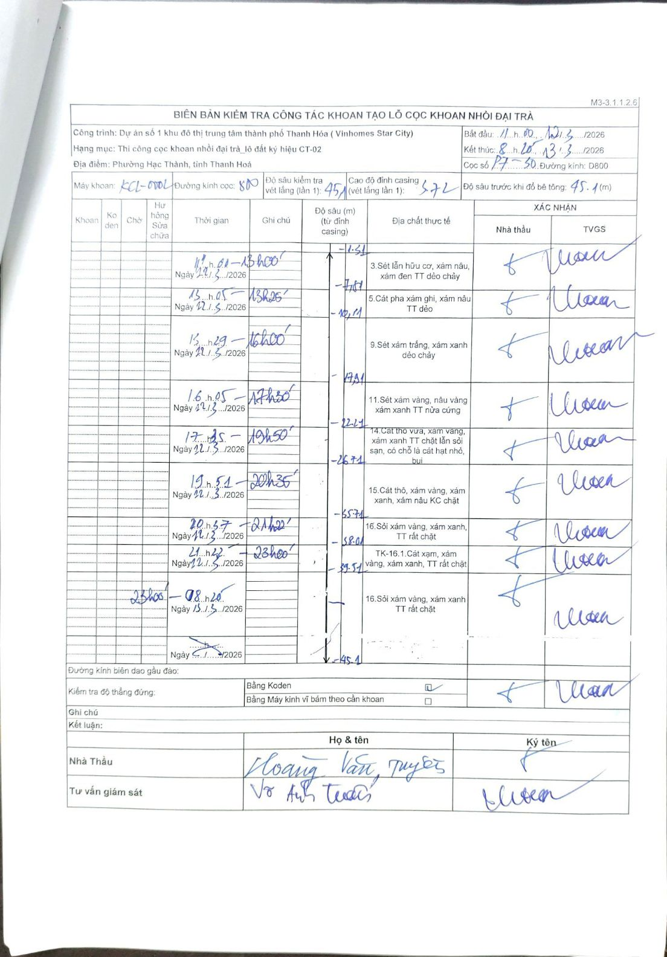
Dự án | Dự án số 1 khu đô thị trung tâm thành phố Thanh Hóa (Vinhomes Star City)
Hạng mục | Thi công cọc khoan nhồi đại trà_lô đất ký hiệu CT-02
Tên bộ phận | Phường Hạc Thành, tỉnh Thanh Hoá
Số hiệu cọc | P7-30
Biên bản số | KCL-0004
Đường kính | D800
Bắt đầu thi công | 11:00 21/03/2026
Kết thúc thi công | 08:20 23/03/2026

Địa chất TT | Đường kính | Mô tả lớp thiết kế | Từ (h) | Đến (h) | Cao độ từ | Cao độ đến | T.Gian (h) | Dài (m) | V (m/h) | Ghi chú
1 | D800 | Sét lẫn hữu cơ, xám nâu, xám đen TT dẻo chảy | 11h01 21/03/2026 | 13h00 21/03/2026 | -1.31 | -7.71 | 1.98 | 6.4 | 3.23 | Thời gian phân bổ theo tỉ lệ chiều dài
2 | D800 | Cát pha xám ghi, xám nâu TT dẻo | 13h05 21/03/2026 | 13h25 21/03/2026 | -7.71 | -10.11 | 0.33 | 2.4 | 7.2 | Thời gian phân bổ theo tỉ lệ chiều dài
3 | D800 | Sét xám trắng, xám xanh dẻo chảy | 13h29 21/03/2026 | 16h00 21/03/2026 | -10.11 | -17.91 | 2.52 | 7.8 | 3.1 | Bao gồm các khoảng khoan 11h-15h và 15h29-16h
4 | D800 | Sét xám vàng, nâu vàng xám xanh TT nửa cứng | 16h05 21/03/2026 | 17h30 21/03/2026 | -17.91 | -22.21 | 1.42 | 4.3 | 3.04
5 | D800 | Cát thô vừa, xám vàng, xám xanh TT chặt lẫn sỏi sạn, có chỗ là cát hạt nhỏ, bụi | 17h35 21/03/2026 | 19h50 21/03/2026 | -22.21 | -26.71 | 2.25 | 4.5 | 2
6 | D800 | Cát thô, xám vàng, xám xanh, xám nâu KC chặt | 19h51 21/03/2026 | 20h35 21/03/2026 | -26.71 | -35.71 | 0.73 | 9 | 12.27 | Bao gồm các khoảng khoan 19h51-20h35 và 20h37-21h22
7 | D800 | Sỏi xám vàng, xám xanh, TT rất chặt | 20h37 21/03/2026 | 21h22 21/03/2026 | -35.71 | -38.01 | 0.75 | 2.3 | 3.07 | Thời gian phân bổ theo tỉ lệ chiều dài
8 | D800 | TK-16.1.Cát xám, xám vàng, xám xanh, TT rất chặt | 21h22 21/03/2026 | 23h00 21/03/2026 | -38.01 | -39.51 | 1.63 | 1.5 | 0.92 | Thời gian phân bổ theo tỉ lệ chiều dài
9 | D800 | Sỏi xám vàng, xám xanh TT rất chặt | 23h00 22/03/2026 | 08h20 23/03/2026 | -39.51 | -45.1 | 9.33 | 5.59 | 0.6 | Ngày bắt đầu lớp dựa trên logic thời gian thực tế

ẢNH BIÊN BẢN GỐC

